mysql
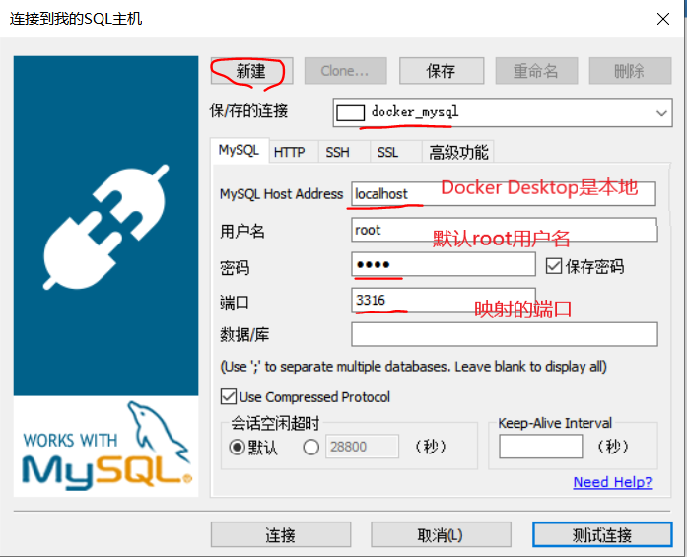
百度搜索 | docker mysql
Docker 安装 MySQL5.7 | https://my.oschina.net/jeecg/blog/4283700
查看 docker 仓库中的 mysql 命令 | docker search mysql
为选定需要 pull 到系统中的数据库镜像 | docker pull mysql:5.7
列出已下载的镜像 | docker images
方式1：启动 Mysql 容器 端口冲突（连接要用映射端口） 名字冲突（--name 新名） Docker Desktop是本地不是远程，主机是localhost 默认用户名是root，密码这里设置了 | docker run -p 3306:3306 --name news-mysql -e MYSQL_ROOT_PASSWORD=root -d mysql:5.7
方式2：启动容器,并设置mysql忽略大小写 | docker run -p 3306:3306 --name news-mysql -e MYSQL_ROOT_PASSWORD=root -d mysql:5.7 --lower_case_table_names=1
列出当前正在运行的容器 | docker ps
把sql文件复制到容器中 | docker cp *.sql news-mysql:/sql-file/*.sql
进入当前正在运行的容器 | docker exec -it {id} /bin/bash
登录 Mysql 数据库 | 语法： mysql -u 用户名 -p 密码 默认用户名root mysql -u root -p
运行sql文件 | source /sql-file/*.sql
退出（两次） | exit

redis
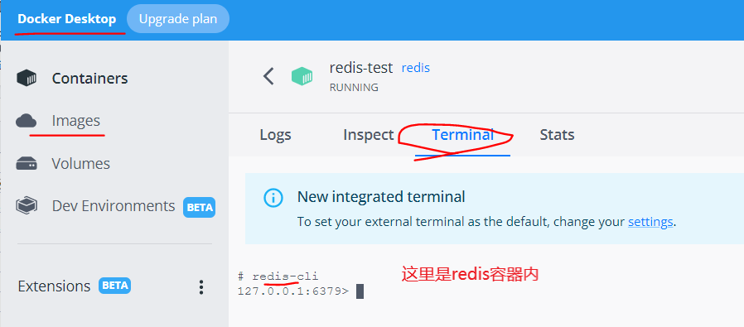
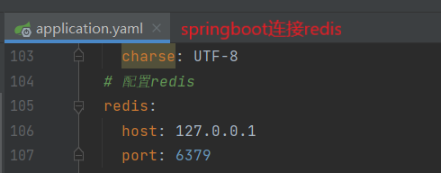
百度搜索 | docker redis
Docker 安装 Redis | https://www.runoob.com/docker/docker-install-redis.html
Redis 镜像 | docker pull redis
查看本地镜像 | docker images
运行容器 | docker run -itd --name news-redis -p 6379:6379 redis
列出当前正在运行的容器 | docker ps
进入当前正在运行的容器 | docker exec -it redis-test /bin/bash
连接测试 | redis-cli

